대체자산 설정규모
5. 대체자산 설정규모

 | [ 작성 및 제출요령 ]
 | ※ '대체자산 합계'란은 부동산,실물,특별자산,PEF의 합산금액을 기입 (모든 자산의 합이 아님을 주의)
 | ※ 운용자산 자료 확인방법: 금융투자협회 종합통계서비스(www.freesis.or.kr/)>펀드>펀드산업>설정통계>유형별기간설정
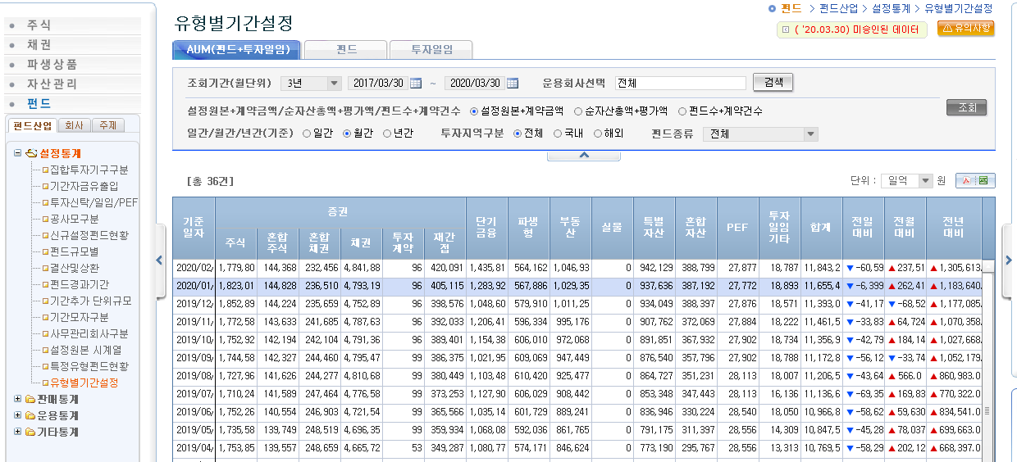
 | 조회탭 |  | AUM(펀드+투자일임)
 | 조회기간 |  | 지정, 2017/04/01~2020/03/31
 | 운용회사선택 |  | 지원업체
 | 설정원본/순자산 |  | 설정원본+계약금액
 | 일간/월간/년간 |  | 월간
 | 투자지역구분 |  | 전체
 | 펀드종류 |  | 전체
 | 공모/사모구분 |  | 전체
 | 단위 |  | 일원
 | 사용되는 컬럼 |  | 부동산,실물,특별자산,PEF

① 현재(2020.03.31) 기준 대체투자 자산 |  |  |  |  |  |  | (단위: 억원)
 | 일자 |  | 부동산 | 실물 | 특별자산 | PEF | 대체자산 합계
 | 2020-03-31

② 최근 3년간 대체투자 자산 (월간) |  |  |  |  |  |  | (단위: 억원)
 | 구분 | 일자 | 부동산 | 실물 | 특별자산 | PEF | 대체자산 합계
 | 1 | 2020-03-31
 | 2 | 2020-02-28
 | 3 | 2020-01-31
 | 4 | 2019-12-31
 | 5 | 2019-11-30
 | 6 | 2019-10-31
 | 7 | 2019-09-30
 | 8 | 2019-08-31
 | 9 | 2019-07-31
 | 10 | 2019-06-30
 | 11 | 2019-05-31
 | 12 | 2019-04-30
 | 13 | 2019-03-31
 | 14 | 2019-02-28
 | 15 | 2019-01-31
 | 16 | 2018-12-31
 | 17 | 2018-11-30
 | 18 | 2018-10-31
 | 19 | 2018-09-30
 | 20 | 2018-08-31
 | 21 | 2018-07-31
 | 22 | 2018-06-30
 | 23 | 2018-05-31
 | 24 | 2018-04-30
 | 25 | 2018-03-31
 | 26 | 2018-02-28
 | 27 | 2018-01-31
 | 28 | 2017-12-31
 | 29 | 2017-11-30
 | 30 | 2017-10-31
 | 31 | 2017-09-30
 | 32 | 2017-08-31
 | 33 | 2017-07-31
 | 34 | 2017-06-30
 | 35 | 2017-05-31
 | 36 | 2017-04-30

